Calculadora
CALCULADORA DE CUSTOS E PREÇOS - IMPRESSÃO 3D
 |  | PREÇOS DE VENDA POR QUANTIDADE
DADOS DO PRODUTO | DADOS | Quantidade | Margem (%) | Preço Unitário (R$) | Preço Total (R$) | Lucro Unitário (R$) | Lucro Total (R$)
Nome do produto: | Sup. Banana | 1 | 300 | R$ 35.14 | R$ 35.14 | R$ 26.36 | R$ 26.36
Material: | PLA | 5 | 250 | R$ 30.75 | R$ 153.76 | R$ 21.97 | R$ 109.83
Peso do produto (g): | 66.16 | 10 | 200 | R$ 26.36 | R$ 263.59 | R$ 17.57 | R$ 175.72
Tempo de impressão (horas): | 2.2 | 25 | 150 | R$ 21.97 | R$ 549.14 | R$ 13.18 | R$ 329.48
Impressora utilizada: | A1 COMBO | 50 | 120 | R$ 19.33 | R$ 966.48 | R$ 10.54 | R$ 527.17
Requer mão de obra? : | NÃO | 100 | 100 | R$ 17.57 | R$ 1,757.24 | R$ 8.79 | R$ 878.62
Quantidade de Impressoras | 1 | 500 | 80 | R$ 15.82 | R$ 7,907.60 | R$ 7.03 | R$ 3,514.49
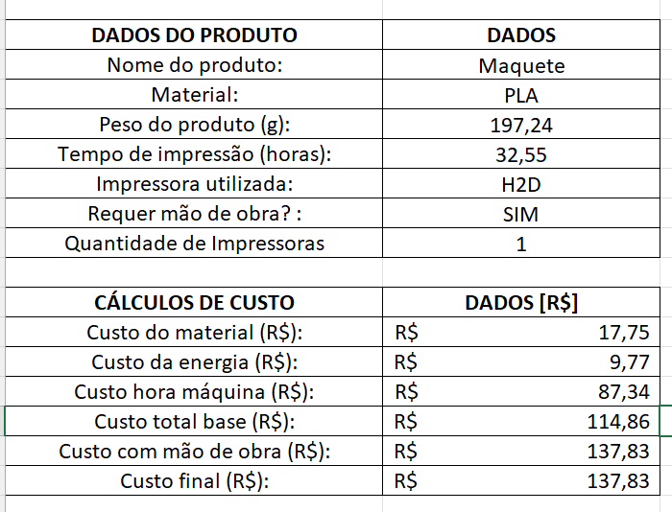
 |  | 1000 | 70 | R$ 14.94 | R$ 14,936.57 | R$ 6.15 | R$ 6,150.35
CÁLCULOS DE CUSTO | DADOS [R$] | 2500 | 60 | R$ 14.06 | R$ 35,144.87 | R$ 5.27 | R$ 13,179.33
Custo do material (R$): | R$ 6.28
Custo da energia (R$): | R$ 0.66
Custo hora máquina (R$): | R$ 1.85
Custo total base (R$): | R$ 8.79
Custo com mão de obra (R$): | R$ 8.79
Custo final (R$): | R$ 8.79
 |  |  |  |  |  | IMPOSTOS
 |  |  |  |  |  | Valor do imposto por unidade (R$): | R$ 1.76

